Estadísticas
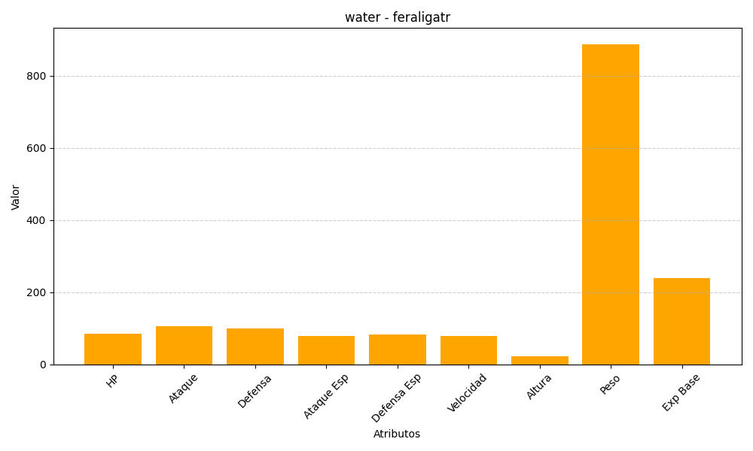
ID | Nombre | Tipo | HP | Ataque | Defensa | Ataque Especial | Defensa Especial | Velocidad | Altura | Peso | Experiencia Base
160 | feraligatr | water | 85 | 105 | 100 | 79 | 83 | 78 | 23 | 888 | 239

